Fig 1
Figura 1. Dotazione di infrastrutture stradali per Fua (Italia = 100)
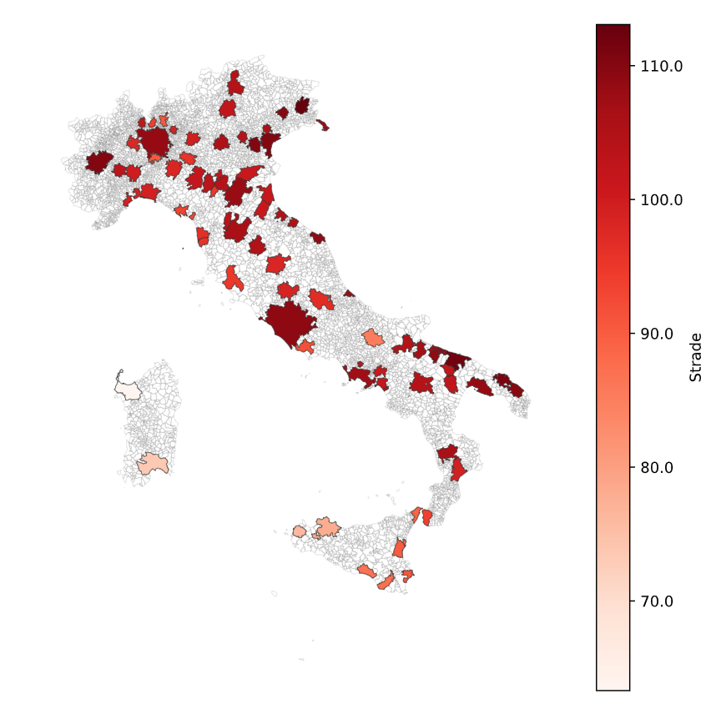

Fonte: elaborazioni su dati Openroute service e Istat

Fig 2
Figura 2. Dotazione di infrastrutture ferroviarie per Fua (Italia = 100)

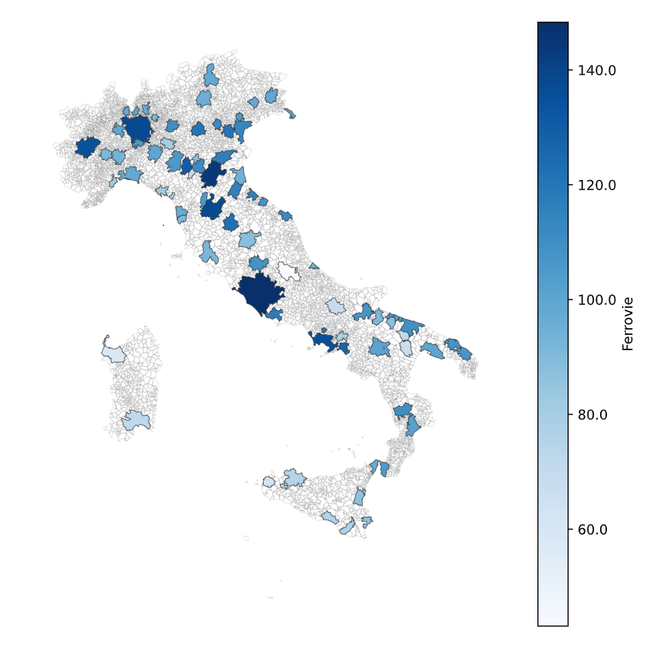

Fonte: elaborazioni su dati Trenitalia e Istat

Fig 3
Figura 3. Accessibilità alle infrastrutture portuali per Fua (Italia = 100)
a) merci | b) passeggeri
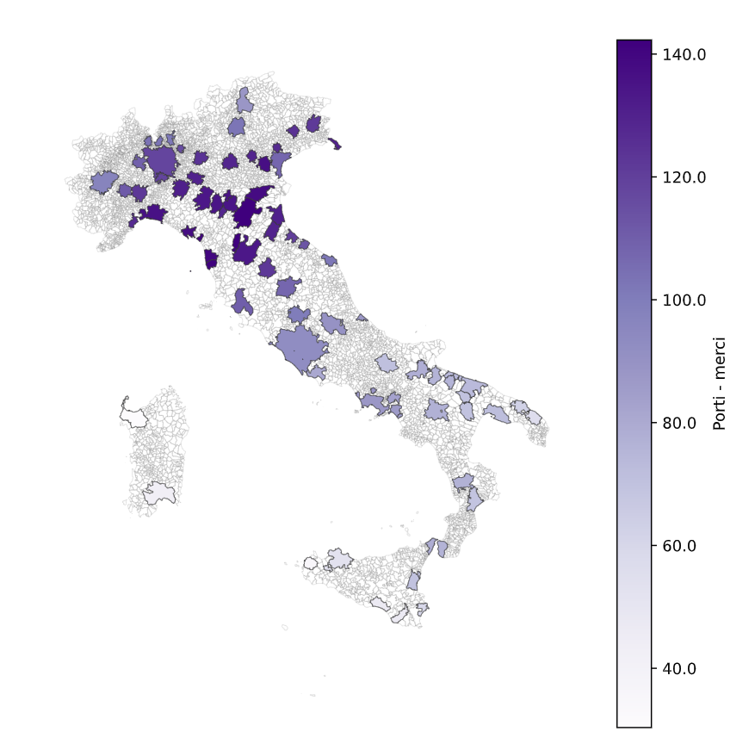
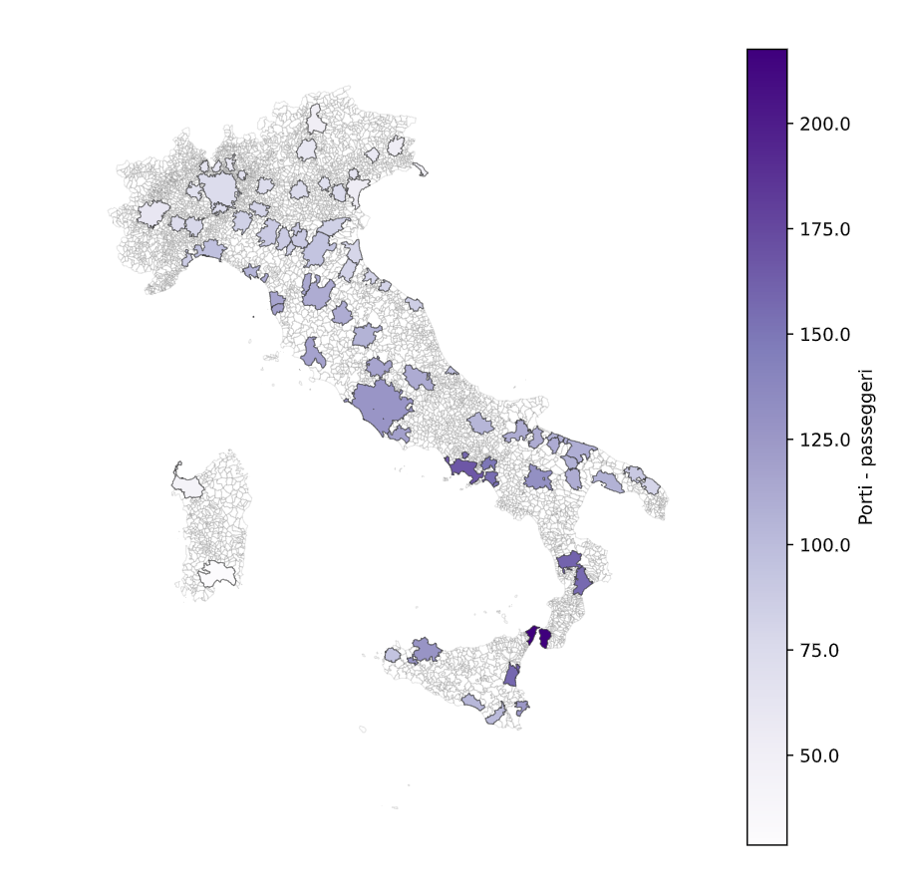

Fonte: elaborazioni su dati Openroute service e Istat

Fig 4
Figura 4. Accessibilità alle infrastrutture aeroportuali per Fua (Italia = 100)
a) merci | b) passeggeri
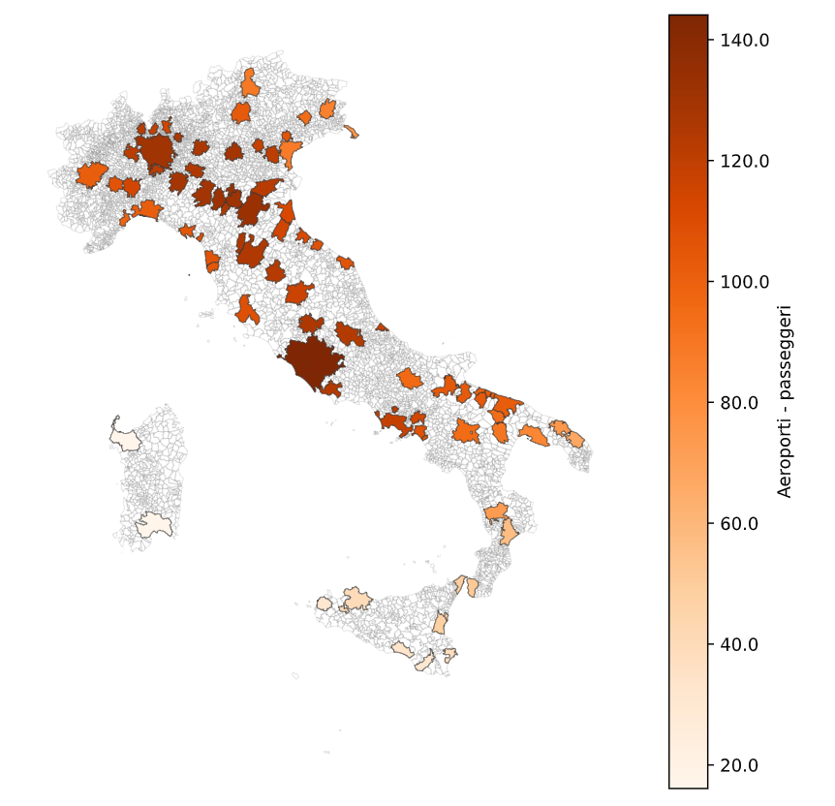
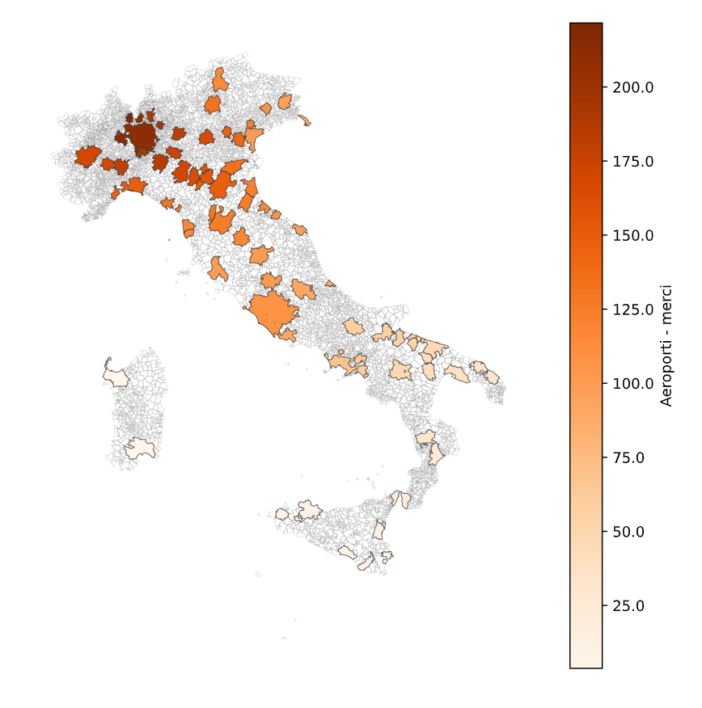

Fonte: elaborazioni su dati Openroute service e Istat

Fig 5
Figura 5. Accessibilità alle infrastrutture sanitarie per Fua (Italia = 100)

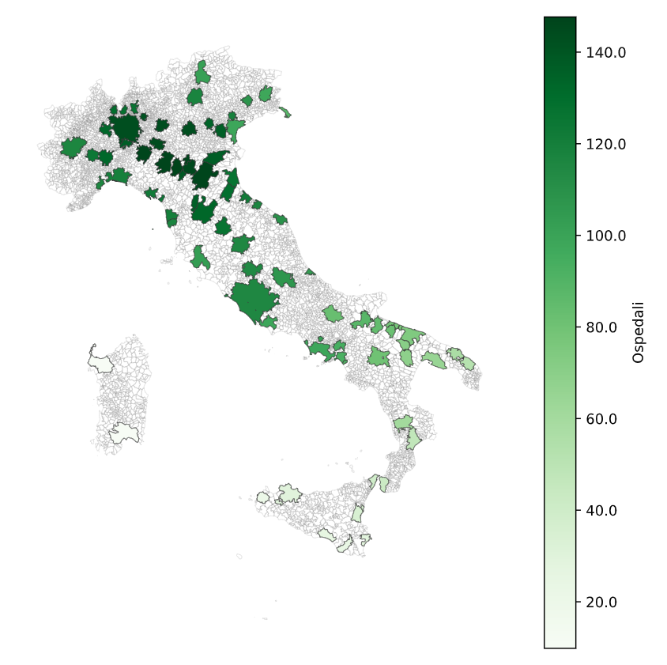

Fonte: elaborazioni su dati Openroute service e Istat

Fig 6
Figura 6. Accessibilità agli impianti di smaltimento rifiuti per Fua (Italia = 100)
a) indifferenziato | b) organico
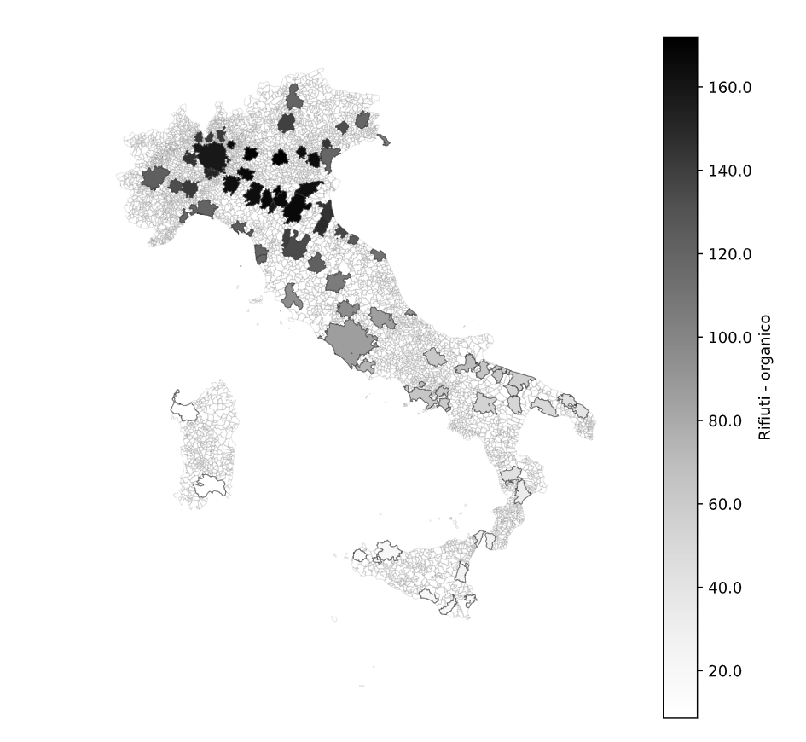
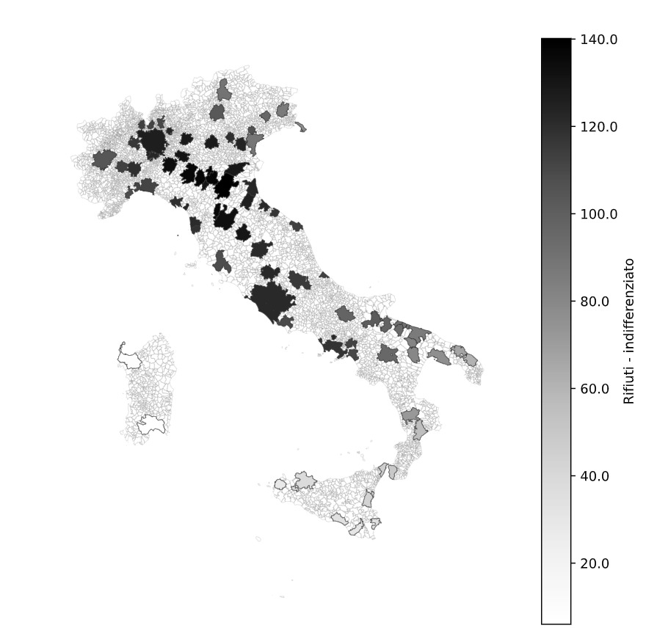

Fonte: elaborazioni su dati Openroute service e Ispra

